상품제안서
유니콘 홈IoT 적외선 모션감지센서 | 상품코드: S21332

 |  |  |  |  |  |  | 02-713-8555 | www.synergygift.co.kr
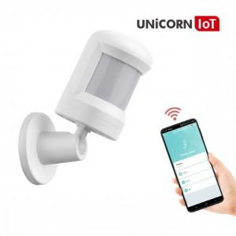

【상세/제작정보】 | <p>스마트폰 앱 (APP) 깔고 알림 및 동작 확인 가능</p><p>침입 방지 및 움직임 감지 센서</p><p>Zigbee 방식은 스마트 중계기 TS-G5 필요</p>

【인쇄/포장옵션】 | 레이저 / 포장지포장

【공급단가】 | 수량 | 50~ | 100~ | 500~ | 1,000~ | 2,000~
*VAT별도 | 단가 | 19,880원 | 19,140원 | 18,400원 | 17,670원 | 17,230원

【상품 URL】 | https://www.synergygift.co.kr:443/src/goods_detail.php?gdno=21332

